Table 1
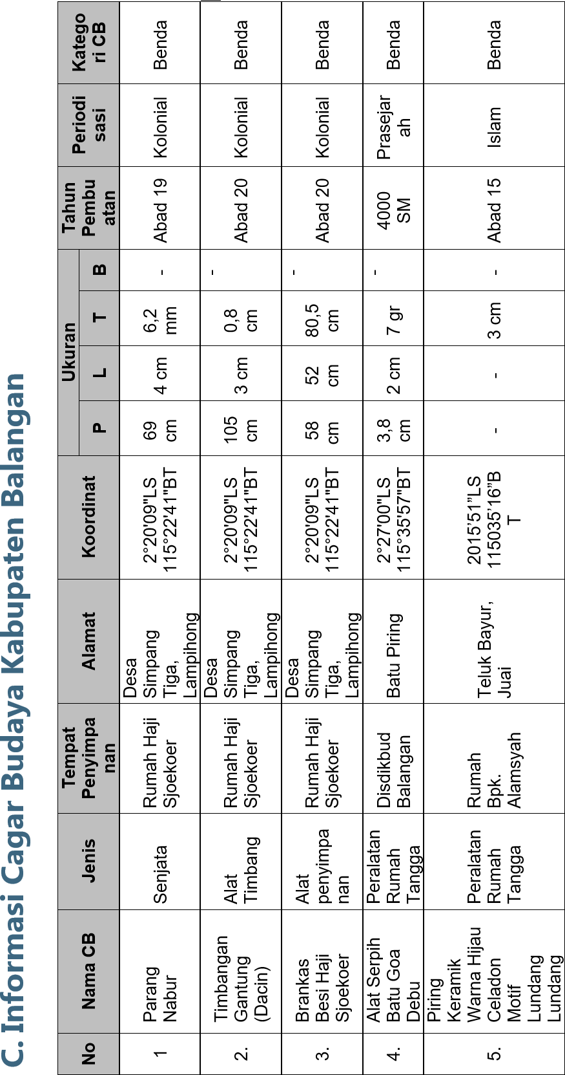 |  |  | 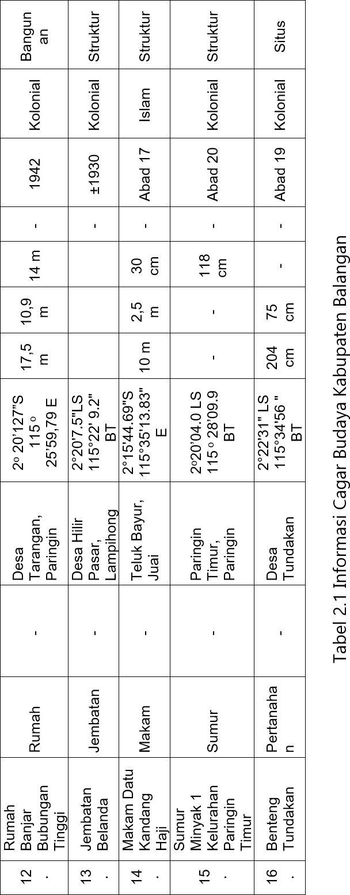 | Parang Nabur
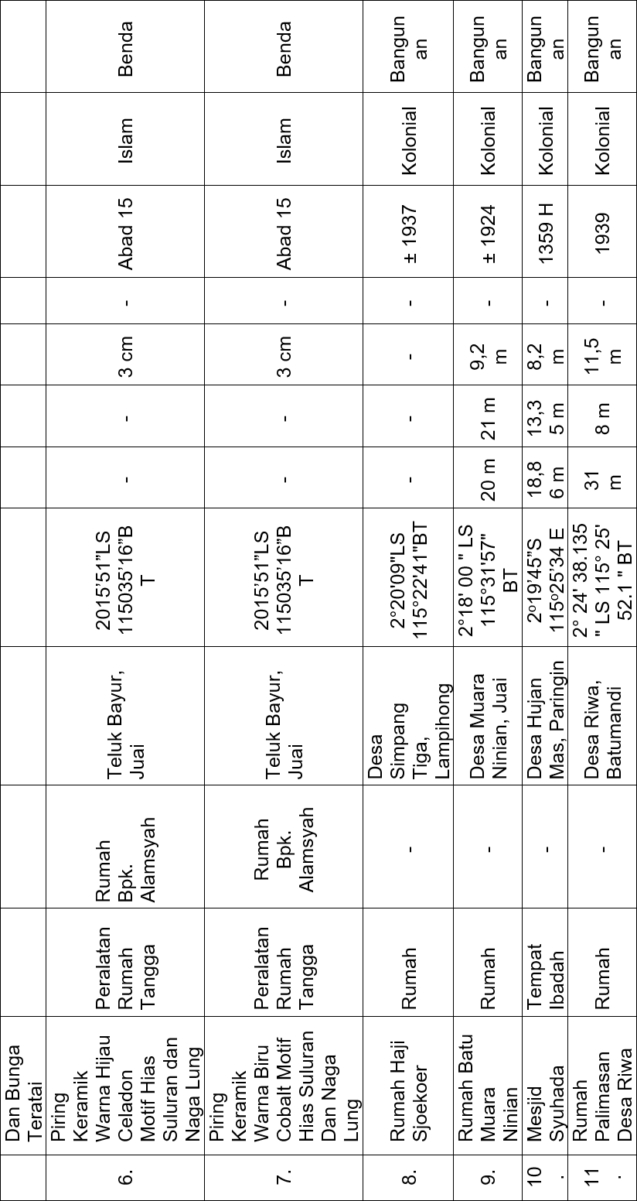
Parang Nabur | Simpang Tiga | Lampihong
Timbangan Gantung (Dacin) | Simpang Tiga | Lampihong
Brankas Besi Haji Sjoekoer | Simpang Tiga
Alat Serpih Batu Goa Debu | Batu Piring
Piring Keramik Warna Hijau Celadon Motif Lundang Lundang Dan Bunga Teratatai | Teluk Bayur
Piring Keramik Warna Hijau Celadon Motif Hias Suluran dan Naga Lung | Teluk Bayur
Piring Keramik Warna Biru Celadon Motif Hias Suluran dan Naga Lung | Teluk Bayur
Rumah Haji Sjoekoer | Simpang Tiga
Rumah Batu Muara Ninian | Muara Ninian
Mesjid Syuhada | Hujan Mas
Rumah Palimasan Desa Riwa | Riwa
Rumah Banjar Bubungan Tinggi | Tarangan
Jembatan Belanda | Hilir Pasar
Makam Datu Kandang Haji | Teluk Bayur
Sumur Minyak 1 Kelurahan Paringin Timur | Paringin Timur
Benteng Tundakan | Tundakan

